Data
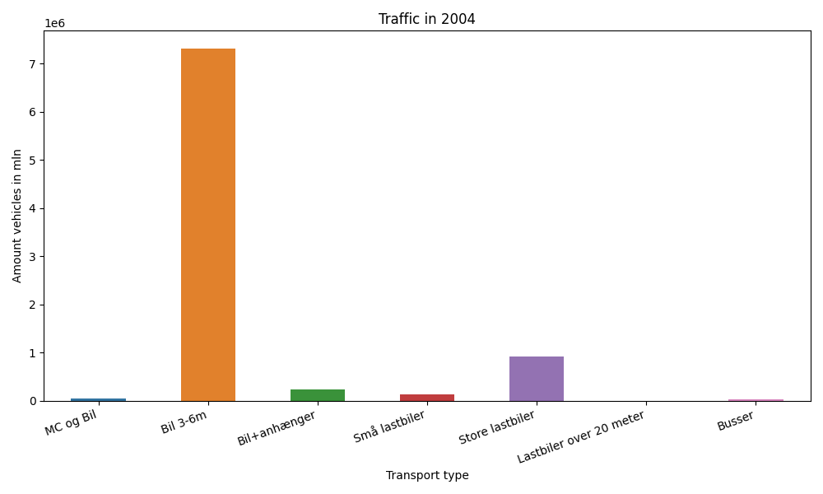
År | Måned | MC og Bil | Bil 3-6m | Bil+anhænger | Små lastbiler | Store lastbiler | Lastbiler over 20 meter | Busser | Total
2004 | 12 | 241 | 588877 | 10863 | 8917 | 75020 | 0 | 1754 | 685672
2004 | 11 | 544 | 577112 | 12113 | 10708 | 84244 | 0 | 2440 | 687161
2004 | 10 | 1881 | 644948 | 16569 | 10782 | 81731 | 0 | 3021 | 758932
2004 | 9 | 4779 | 637737 | 18340 | 11781 | 81944 | 0 | 3943 | 758524
2004 | 8 | 7997 | 724132 | 31865 | 12594 | 81459 | 0 | 3619 | 861666
2004 | 7 | 8895 | 743162 | 47006 | 10618 | 67495 | 0 | 3365 | 880541
2004 | 6 | 5523 | 649079 | 23552 | 11823 | 81609 | 0 | 4294 | 775880
2004 | 5 | 8682 | 677487 | 20860 | 10683 | 71682 | 0 | 3860 | 793254
2004 | 4 | 4999 | 600519 | 16664 | 10153 | 75106 | 0 | 2927 | 710368
2004 | 3 | 758 | 556321 | 12604 | 10338 | 81115 | 0 | 2717 | 663853
2004 | 2 | 232 | 488693 | 10652 | 8874 | 66936 | 0 | 2597 | 577984
2004 | 1 | 178 | 424760 | 9412 | 8625 | 68155 | 0 | 1986 | 513116

